Gran Formato
MATERIAL GRAN FORMATO LOTERIA DE MEDELLIN

Material | Espeficaciones | Cantidad | No de referencias al Año | Cantidad Total | Valor Unitario | IVA | Valor Unitario Total Con IVA | Valor Total Con IVA

Fachada sin Bastidores. (Se requiere retirar lonas actuales) | Lona Superior: Medidas: 745cm x215 cm / Lona para exteriores / Full Color | 1 | 3 | 3 |  | 0 | 0 | 0
 | Lona Lateral Medidas: 190cm x 235cm / Lona para exteriores / Full Color / incluir | 2 |  | 6 |  | 0 | 0 | 0
 | Intalacion | 1 |  | 3 |  | 0 | 0 | 0
Pendon Caida del Mayor | Pendones de 100*120 ctm Lona Baner para exteriores Tubo cortinero superior e inferior Impresión Digital Full color, acabado mate | 2 | 3 | 6 |  | 0 | 0 | 0
Aviso Caida del Mayor | Aviso Poliestireno calibre 100 120. Ancho. Por 50 de alto | 1 | 3 | 3 |  | 0 | 0 | 0
Pendon Sorteo Extraordinario | Pendones de 80*100 CM Lona Baner para exteriores Tubo cortinero superior e inferior Impresión Digital Full color, acabado mate | 130 | 1 | 130 |  | 0 | 0 | 0
Publicidad Set Sorteo (Se debe cotizar con instalacion - Se requiere retirar los adhesivos existentes) | Adhesivo 2.30x60 | 1 | 3 | 3 |  | 0 | 0 | 0
 | Adhesivo 85x59 | 1 |  | 3 |  | 0 | 0 | 0
 | Adhesivo 180x73 | 1 |  | 3 |  | 0 | 0 | 0
Publicidad Set completo Sorteo (Se debe cotizar con instalacion - Se requiere retirar los adhesivos existentes) | Adhesivo 2.30x60 | 1 | 1 | 1 |  | 0 | 0 | 0
 | Adhesivo 85x59 | 1 |  | 1 |  | 0 | 0 | 0
 | Adhesivo 180x73 | 1 |  | 1 |  | 0 | 0 | 0
 | Adhesivo 180x60 | 1 |  | 1 |  | 0 | 0 | 0
 | Adhesivo 85x60 | 1 |  | 1 |  | 0 | 0 | 0
 | Adhesivo 50x88 | 1 |  | 1 |  | 0 | 0 | 0
 | Adhesivo 52x74 | 1 |  | 1 |  | 0 | 0 | 0
 | Adhesivo 50x88 | 1 |  | 1 |  | 0 | 0 | 0
 | Adhesivo 50x88 | 1 |  | 1 |  | 0 | 0 | 0
Vinilos Templo de Los Millones (Se debe cotizar con instalacion - Se requiere retirar los adhesivos existentes) | Producción e instalación de vinilo adhesivo impreso laminado en espejo. Vidrio 1. 159*192 Vidrio 2. 138*97 Vidrio 3. 139*97 Vidrio 4. 143*97 Vidrio 5. 145*97 Vidrio 6. 144*97 Vidrio 7. 144*194. | 1 | 2 | 2 |  | 0 | 0 | 0
 |  | 1 |  | 2 |  | 0 | 0 | 0
 |  | 1 |  | 2 |  | 0 | 0 | 0
 |  | 1 |  | 2 |  | 0 | 0 | 0
 |  | 1 |  | 2 |  | 0 | 0 | 0
 |  | 1 |  | 2 |  | 0 | 0 | 0
 |  | 1 |  | 2 |  | 0 | 0 | 0
Marcos y puertas de ascensores. • Impresión e instalación de vinilos adhesivos, laminados mate e impresión en policromía. Se requiere retirar los adhesivos existentes | 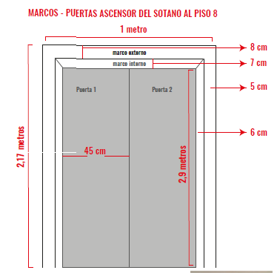 | 18 | 2 | 36 |  | 0 | 0 | 0
 | 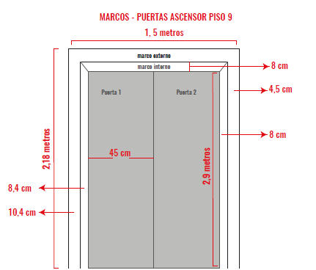 | 2 | 2 | 4 |  | 0 | 0 | 0
Piso Ascensores Impresión e instalación - Se requiere retirar los adhesivos existentes | Tamaño: 140x140cm Material: vinilo floor graphic full color Acabado: laminado mate | 2 | 2 | 4 |  | 0 | 0
Microperforados para vehiculos | Impresión de Microperforados 50 Ancho x 30 Alto Ctm | 100 | 3 | 300 |  | 0 | 0 | 0
 |  | 200 |  | 600 |  | 0 | 0 | 0
 |  | 500 |  | 1,500 |  | 0 | 0 | 0
 | Impresión de Microperforados 25 Ancho x 20 Alto Ctm | 100 | 3 | 300 |  | 0 | 0 | 0
 |  | 200 |  | 600 |  | 0 | 0 | 0
 |  | 500 |  | 1,500 |  | 0 | 0 | 0
 | Impresión de Microperforados 50 Ancho x 12 Alto Ctm | 100 | 3 | 300 |  | 0 | 0 | 0
 |  | 200 |  | 600 |  | 0 | 0 | 0
 |  | 500 |  | 1,500 |  | 0 | 0 | 0
Lonas Equipos de Futbol (Aguilas de Rionegro - Envigado - Itagui) | Lona 6 mts de largo x 1 mt de ancho para Cambio de lona en valla tipo tijera Incluir Costo de instalaciones en Estadio Envigado, Rionegro e Itagui | 6 | 2 | 12 |  | 0 | 0 | 0
 | Lona de 6 mt * 2 ancho para pegar sobre concreto Incluir Costo de instalaciones en Estadio Envigado | 1 | 2 | 2 |  | 0 | 0 | 0
Dummies | Stand Silver Inflable con Motor Aeroinflables 2.4 x 1.5 x 2 | 2 | 1 | 2 |  | 0 | 0 | 0
 | Colchón Caja Inflable con Motor Aeroinflables 2,5 metros Alto X 1,5 Ancho | 1 | 1 | 1 |  | 0 | 0 | 0
 | Colchón Caja Inflable con Motor Aeroinflables 4 metros Alto X 3 Ancho | 1 | 1 | 1 |  | 0 | 0 | 0
 | Cilindro Inflable con Motor Aeroinflables 2.5 x 0.6 metros | 2 | 1 | 2 |  | 0 | 0 | 0

